Trang bìa
Posts and Telecommunications Institute of Technology |  |  |  |  |  |  | Thiết kế |  | Tài liệu phát triển |  | Tên hệ thống |  |  | Mạng xã hội chia sẻ công thức nấu ăn |  |  |  | Người tạo |  | Trường | Ngày tạo |  | 2023-05-10
 |  |  |  |  |  |  |  |  |  |  |  |  |  |  |  |  |  | Người cập nhật |  |  | Ngày cập nhật
 |  |  |  |  |  |  |  |  |  |  | Màn hình (ID) |  |  | Thêm công thức |  | Màn hình (Tên) |  | Thêm công thức

 | Mạng xã hội chia sẻ công thức nấu ăn Tài liệu phát triển hệ thống

 | Version 1.0

 |  |  |  |  |  |  |  |  |  | 1. Mục đích |  |  |  | 7. Giao diện màn hình
 |  |  |  |  |  |  |  |  |  | 2. Giới hạn hoạt động |  |  |  | 8. Danh sách hạng mục
 |  |  |  |  |  |  |  |  |  | 3. Giới hạn hệ thống |  |  |  | 9. Khái quát chức năng
 |  |  |  |  |  |  |  |  |  | 4. Chức năng liên quan |  |  |  | 10. Xử lý chi tiết
 |  |  |  |  |  |  |  |  |  | 5. Không bao gồm
 |  |  |  |  |  |  |  |  |  | 6. Sơ đồ

Posts and Telecommunications Institute of Technology |  |  |  |  |  |  | Thiết kế |  | Tài liệu phát triển |  | Tên hệ thống |  |  | Mạng xã hội chia sẻ công thức nấu ăn |  |  |  | Người tạo |  | Trường | Ngày tạo |  | 2023-05-10
 |  |  |  |  |  |  |  |  |  |  |  |  |  |  |  |  |  | Người cập nhật |  |  | Ngày cập nhật
 |  |  |  |  |  |  |  |  |  |  | Màn hình (ID) |  |  | Thêm công thức |  | Màn hình (Tên) |  | Thêm công thức

 | Lịch sử chỉnh sửa

 | Ver |  | Ngày cập nhật |  |  | Nội dung cập nhật |  |  |  |  |  |  |  | Người cập nhật
 |  |  |  |  |  |  |  |  |  |  |  |  |  |  | Ngày duyệt |  | Người duyệt |  | Ngày duyệt |  |  | Người duyệt
 | 1 |  | 2018-01-10 |  |  | Tạo mới |  |  |  |  |  |  |  | Trường

 | 2 |  | 2018-05-10 |  |  | Update (6) (7) (8) (9) (10) |  |  |  |  |  |  |  | Trường

Posts and Telecommunications Institute of Technology |  |  |  |  |  |  | Thiết kế |  | Tài liệu phát triển |  | Tên hệ thống |  |  | Mạng xã hội chia sẻ công thức nấu ăn |  |  |  | Người tạo |  | Trường | Ngày tạo |  | 2023-05-10
 |  |  |  |  |  |  |  |  |  |  |  |  |  |  |  |  |  | Người cập nhật |  |  | Ngày cập nhật
 |  |  |  |  |  |  |  |  |  |  | Màn hình (ID) |  |  | Thêm công thức |  | Màn hình (Tên) |  | Thêm công thức

 | 1. Mục đích
 |  | - Dùng để người dùng thêm công thức mới
 |  | - Người lao động nhập tất cả các thông tin cơ bản và các thông tin về công việc đã từng làm.
 |  | - Sau khi nhất nút lên sóng, hệ thống sẽ kiểm tra
 |  |  | + Trường hợp phát sinh lỗi, hệ thống sẽ thông báo lỗi cho người dùng tại màn hình này.
 |  |  | + Nếu hoàn tất (cập nhật dữ liệu thành công), hệ thống sẽ quay lại màn hình chính

 | 2. Giới hạn hoạt động
 |  | Không có

 | 3. Giới hạn hệ thống
 |  | Không có

 | 4. Chức năng liên quan
 |  | Không có

 | 5. Không bao gồm
 |  | Không có

Posts and Telecommunications Institute of Technology |  |  |  |  |  |  | Thiết kế |  | Tài liệu phát triển |  | Tên hệ thống |  |  | Mạng xã hội chia sẻ công thức nấu ăn |  |  |  | Người tạo |  | Trường | Ngày tạo |  | 2023-05-10
 |  |  |  |  |  |  |  |  |  |  |  |  |  |  |  |  |  | Người cập nhật |  |  | Ngày cập nhật
 |  |  |  |  |  |  |  |  |  |  | Màn hình (ID) |  |  | Thêm công thức |  | Màn hình (Tên) |  | Thêm công thức

Màn hình thêm công thức
 | 6. Sơ đồ

Khởi động
hệ thống

Màn hình chính

Recipe
Ingredient
Step
Detail Ingredient

 | Table

 |  |  | № | Loại | Tên |  |  |  |  |  |  | I/O | Ghi Chú
 |  |  | 1 | M | Recipe |  |  | Table quản lý công thức của người dùng |  |  |  | I
 |  |  | 2 | M | Ingredient |  |  | Table chứa danh sách nguyên liệu |  |  |  | I
 |  |  | 4 | M | Step |  |  | Table chứa mô tả các bước thực hiện công thức |  |  |  | I
 |  |  | 5 | M | Detail Ingredient |  |  | Table chứa chi tiết nguyên liệu |  |  |  | I
 |  |  | 6
 |  |  | 7
 |  |  | 8
 |  |  | 9
 |  |  | 10

 |  |  |  | ※ Loại (M: Master / T: Transaction table / Ⅰ: INI file / W: work table / V: view / S: stored procedures / L: SQL loader / F: file)

Thiết kế
Posts and Telecommunications Institute of Technology |  | Thiết kế | Tài liệu phát triển | Tên hệ thống |  | Mạng xã hội chia sẻ công thức nấu ăn |  |  | Người tạo | Trường | Ngày tạo | 05/10/2023
 |  |  |  |  |  |  |  |  | Người cập nhật | Trường | Ngày cập nhật | 05/10/2023
 |  |  |  | Màn hình (Id) |  | Thêm công thức |  |  | Màn hình (tên) | Màn hình thêm công thức

Giao diện màn hình
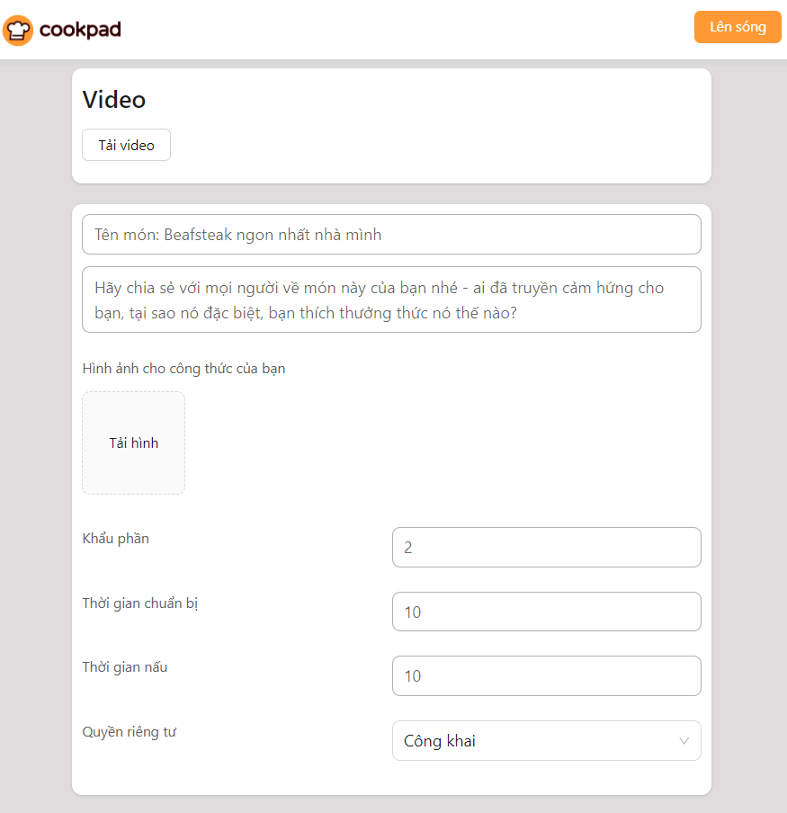

Posts and Telecommunications Institute of Technology |  | Thiết kế | Tài liệu phát triển | Tên hệ thống |  | Mạng xã hội chia sẻ công thức nấu ăn |  |  | Người tạo | Trường | Ngày tạo | 2023-05-10
 |  |  |  |  |  |  |  |  | Người cập nhật | Trường | Ngày cập nhật | 2023-05-10
 |  |  |  | Màn hình (Id) |  | Thêm công thức |  |  | Màn hình (tên) | Màn hình thêm công thức

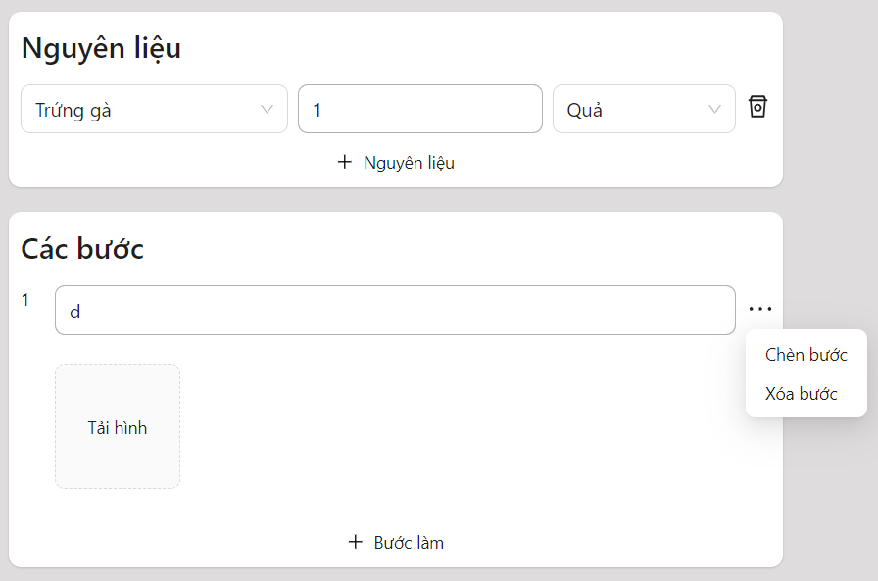

Posts and Telecommunications Institute of Technology |  | Thiết kế | Tài liệu phát triển | Tên hệ thống |  | Mạng xã hội chia sẻ công thức nấu ăn |  |  | Người tạo | Trường | Ngày tạo | 2023-05-10
 |  |  |  |  |  |  |  |  | Người cập nhật | Trường | Ngày cập nhật | 2023-05-11
 |  |  |  | Màn hình (Id) |  | Thêm công thức |  |  | Màn hình (tên) | Màn hình thêm công thức

 | Danh sách hạng mục
 | [Vùng nhập]

 | No | Tên hạng mục | Loại dữ liệu | Độ dài | Bắt buộc | I/O | Control | Format | Ghi chú
 | 1 | Tên công thức | String | 24 | Y | In | TextField
 | 2 | Hình ảnh | String | 300 | Y | In | Button
 | 3 | Khẩu phần | Number | 4 | Y | In | TextField
 | 4 | Thời gian nấu nướng | Number | 4 | Y | In | TextField
 | 5 | Thời gian chuẩn bị | Number | 4 | Y | In | TextField
 | 6 | Số lượng | Number | 4 | Y | In | TextField
 | 7 | Bước thực hiện | String | 300 | Y | In | TextField
 | 8 | Video | String | 300 | N | In | Button
 | 9 | Mô tả | String | 100 | N | In | TextField
 | 10 | Hình ảnh bước | String | 300 | N | In | Button

 | [Vùng nút]

 | No | Tên hạng mục | Control | Ghi chú
 | 1 | Lên sóng | Button
 | 2 | Bước làm | Button | Để thêm bước mới
 | 3 | Hình ảnh công thức, bước thực hiện | Image Upload
 | 4 | Nguyên liệu | Select
 | 5 | Đơn vị | Select
 | 6 | Quyền riêng tư | Select
 | 7 | Video | Video Upload
 | 8 | Thêm nguyên liệu | Button
 | 9 | Xóa nguyên liệu | Icon Button
 | 10 | Chèn bước | Button
 | 11 | Xóa bước | Button

Posts and Telecommunications Institute of Technology |  | Thiết kế | Tài liệu phát triển | Tên hệ thống |  | Mạng xã hội chia sẻ công thức nấu ăn |  |  | Người tạo | Trường | Ngày tạo | 2023-05-10
 |  |  |  |  |  |  |  |  | Người cập nhật | Trường | Ngày cập nhật | 2023-05-11
 |  |  |  | Màn hình (Id) |  | Thêm công thức |  |  | Màn hình (tên) | Màn hình thêm công thức

 | 9. Khái quát chức năng
 | (1). Hiển thị ban đầu
 | 1. Hiển thị màn hình ban đầu

 | (2). Tải video
 | 1. Nhấn vào nút tải video để hiển thị danh sách video có trong máy tính
 | 2. Hiển thị kết quả video đã được tải lên

 | (3). Tải hình ảnh
 | 1. Nhấn vào nút tải hình để hiển thị danh sách hình ảnh có trong máy tính
 | 2. Hiển thị hình ảnh đã được tải lên

 | (4). Thay đổi quyền riêng tư
 | 1. Nhấn vào select để thay đổi quyền riêng tư
 | 2. Hiển thị danh sách quyền riêng tư để người dùng thay đổi (có 2 lựa chọn là riêng tư và công khai)

 | (5). Lựa chọn nguyên liệu
 | 1. Nhấn vào select để chọn nguyên liệu
 | 2. Hiển thị danh sách các nguyên liệu để người dùng chọn

 | (6). Tạo công thức mới
 | 1. Nhấn vào nút Lên sóng để tạo công thức mới
 | 2. Hệ thống sẽ kiểm tra dữ liệu gửi về
 | Nếu thành công, hiển thị thông báo và quay về màn hình chính
 | Nếu thất bại, hiển thị thông báo tại màn hình

Xử lý chi tiết 10.2
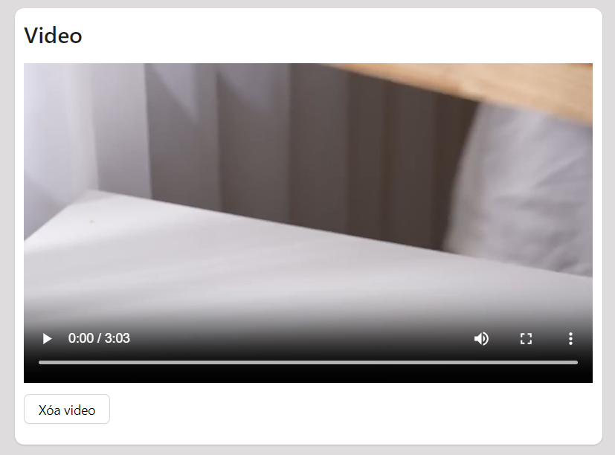
Posts and Telecommunications Institute of Technology |  | Thiết kế | Tài liệu phát triển | Tên hệ thống | Mạng xã hội chia sẻ công thức nấu ăn | Người tạo | Trường | Ngày tạo | 2023-05-10
 |  |  |  |  |  | Người cập nhật | Trường | Ngày cập nhật | 2023-05-10
 |  |  |  | Màn hình (Id) | Thêm công thức | Màn hình (tên) | Màn hình thêm công thức

 | 10. Xử lý chi tiết
 | (2). Tải video
 | 1. Nhấn vào nút tải video để hiển thị danh sách video có trong máy tính

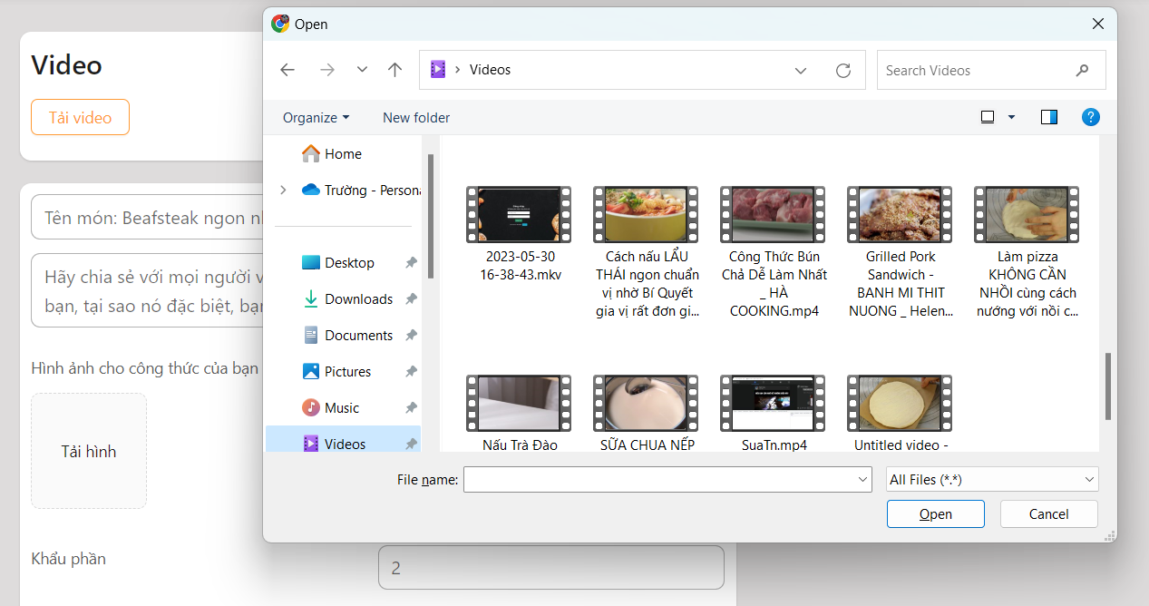

 | 2. Hiển thị kết quả video đã được tải lên

Xử lý chi tiết 10.3
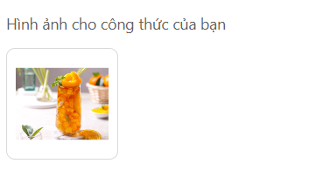
Posts and Telecommunications Institute of Technology |  | Thiết kế | Tài liệu phát triển | Tên hệ thống | Mạng xã hội chia sẻ công thức nấu ăn | Người tạo | Trường | Ngày tạo | 2023-05-10
 |  |  |  |  |  | Người cập nhật | Trường | Ngày cập nhật | 2023-05-10
 |  |  |  | Màn hình (Id) | Thêm công thức | Màn hình (tên) | Màn hình thêm công thức

 | (3). Tải hình ảnh
 | 1. Nhấn vào nút tải hình để hiển thị danh sách hình ảnh có trong máy tính

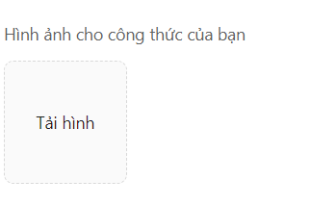

 | 2. Hiển thị hình ảnh đã được tải lên

Xử lý chi tiết 10.4
Posts and Telecommunications Institute of Technology |  | Thiết kế | Tài liệu phát triển | Tên hệ thống | Mạng xã hội chia sẻ công thức nấu ăn | Người tạo | Trường | Ngày tạo | 2023-05-10
 |  |  |  |  |  | Người cập nhật | Trường | Ngày cập nhật | 2023-05-10
 |  |  |  | Màn hình (Id) | Thêm công thức | Màn hình (tên) | Màn hình thêm công thức

 | (4). Thay đổi quyền riêng tư
 | 1. Nhấn vào select để thay đổi quyền riêng tư
 | 2. Hiển thị danh sách quyền riêng tư để người dùng thay đổi (có 2 lựa chọn là riêng tư và công khai)

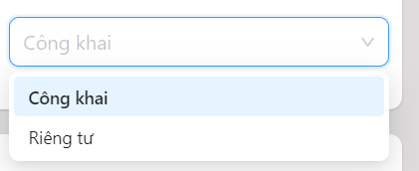

 | Dữ liệu được load từ một mảng có 2 phần tử (công khai, riêng tư)
 | Sau khi lựa chọn thì sẽ hiển thị lên màn hình

Xử lý chi tiết 10.5
Posts and Telecommunications Institute of Technology |  | Thiết kế | Tài liệu phát triển | Tên hệ thống | Mạng xã hội chia sẻ công thức nấu ăn | Người tạo | Trường | Ngày tạo | 2023-05-10
 |  |  |  |  |  | Người cập nhật | Trường | Ngày cập nhật | 2023-05-10
 |  |  |  | Màn hình (Id) | Thêm công thức | Màn hình (tên) | Màn hình thêm công thức

 | (5). Lựa chọn nguyên liệu
 | 1. Nhấn vào select để chọn nguyên liệu
 | 2. Hiển thị danh sách các nguyên liệu để người dùng chọn

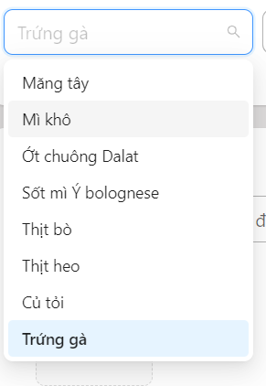

 | Giá trị nguyên liệu được load từ bảng Ingredient

